Tables de production employées
TABLES DE PRODUCTION EMPLOYEES

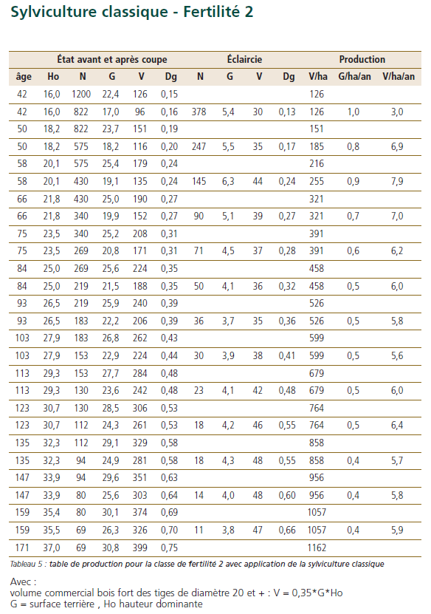
 | Chene sessile

 | Table utilisée : | ONF - Guide des Chenaies Continentales

 |  | Classe de fertilité 2 (moyenne) - sylviculture classique

 | Source : | ONF - Guide des Chenaies Continentales



 |  | Peuplier

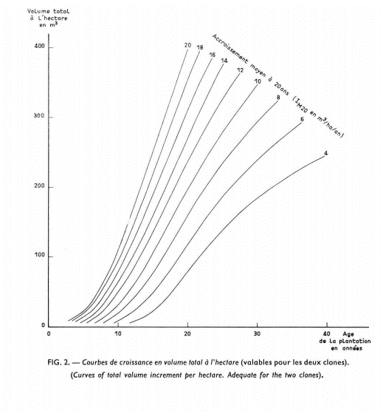
 |  | Table utilisée : | Dire d'Expert : 200 m3 de bois-fort à 20 ans Modèle de croissance adapté du faisceau de croissance de Garbaye, nord du Bassin Parisien

 |  |  | Sol et productivité des peupliers ’ I 214 ’ et ’ Robusta ’en populiculture traditionnelle dans le Nord du Bassin Parisien J. Garbaye

 |  | Source :
 |  |  | https://hal.archives-ouvertes.fr/hal-00882184/document

200 m3

105 m3

30 m3

VAN
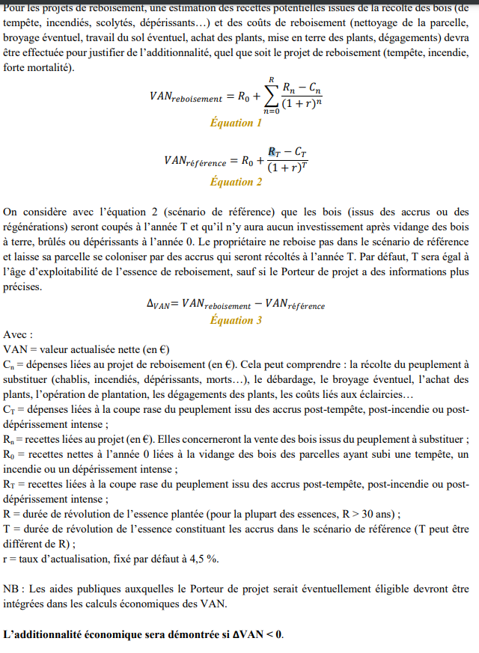

 | RECAPITULATIF |  |  |  |  |  | DEPENSES |  | Données communes |  |  | Chêne rouvre (sessile) |  |  | Peupliers cultivés |  |  | - |  |  | - |  |  | - |  |  | -
 | VAN projet | -20,290.4 |  |  |  |  |  |  | Révolution | 120 ans |  | Révolution | 120 |  | Révolution | 20 |  | Révolution | - |  | Révolution | - |  | Révolution | - |  | Révolution | -
 | VAN référence | 36.6 |  |  |  |  |  |  | Surface totale | 12.00 ha |  | Surface | 6.00 |  | Surface | 6.00 |  | Surface | - |  | Surface | - |  | Surface | - |  | Surface | -
 | DeltaVAN | -20,327.0 |  |  |  |  |  |  |  |  |  | Sols | 1425 | €/ha | Sols | 1100 | €/ha | Sols | 1100 | €/ha | Sols | 1100 | €/ha | Sols | 1100 | €/ha | Sols | 1100 | €/ha
 |  |  |  |  |  |  |  |  |  |  |  | Plantation | 1682 | €/ha | Plantation | 2040 | €/ha | Plantation |  | €/ha | Plantation |  | €/ha | Plantation |  | €/ha | Plantation |  | €/ha
 |  |  |  |  |  |  |  |  |  |  |  | Gibier | 222 | €/ha | Gibier | 220 | €/ha | Gibier | 220 | €/ha | Gibier | 220 | €/ha | Gibier | 220 | €/ha | Gibier | 220 | €/ha
 | Revenus tirés de la coupe (avant projet) |  | - € |  |  |  |  |  | Inflation | 0% |  | Entretien N+1 | 450 | €/ha | Entret. N+1 | 0 | €/ha | Entret. N+1 | 0 | €/ha | Entret. N+1 | 0 | €/ha | Entret. N+1 | 0 | €/ha | Entret. N+1 | 0 | €/ha
 | SUBVENTIONS | Année 0 | 23,454 € |  |  |  |  |  | Honoraires gestion | 12% |  | Entretien N+2 | 350 | €/ha | Entret. N+2 | 450 | €/ha | Entret. N+2 | 450 | €/ha | Entret. N+2 | 450 | €/ha | Entret. N+2 | 450 | €/ha | Entret. N+2 | 450 | €/ha
 |  | Année 1 | - € |  |  |  |  |  | Assurances | 0.0 €/ha/an |  | Entretien N+3 | 800 | €/ha | Entret. N+3 | 0 | €/ha | Entret. N+3 | 0 | €/ha | Entret. N+3 | 0 | €/ha | Entret. N+3 | 0 | €/ha | Entret. N+3 | 0 | €/ha
 |  | Année 2 | - € |  |  |  |  |  | Taxe foncière | 5.0 €/ha/an |  | Entretien N+4 | 0 | €/ha | Entret. N+4 | 0 | €/ha | Entret. N+4 | 0 | €/ha | Entret. N+4 | 0 | €/ha | Entret. N+4 | 0 | €/ha | Entret. N+4 | 0 | €/ha
 |  | Année 3 | - € |  |  |  |  |  | Entretiens courants | 20.0 €/ha/an |  | Entretien N+5 | 0 | €/ha | Entret. N+5 | 0 | €/ha | Entret. N+5 | 0 | €/ha | Entret. N+5 | 0 | €/ha | Entret. N+5 | 0 | €/ha | Entret. N+5 | 0 | €/ha
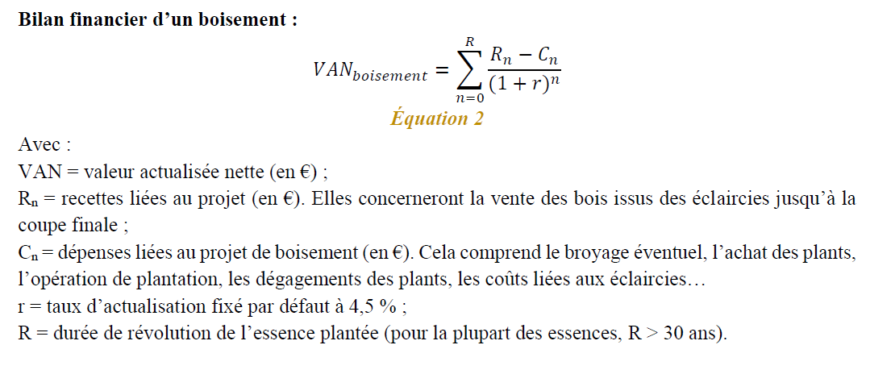
 |  | Année 4 | - €
 |  | Année 5 | - €

 |  |  |  |  |  |  |  |  |  |  |  | DEPENSES-RECETTES
 |  |  |  |  |  |  |  |  |  |  |  | Année | DEPENSES |  |  |  |  |  |  | RECETTES |  |  |  |  |  | Delta
RECETTES ISSUES DES COUPES |  |  |  |  |  |  |  |  |  |  |  |  | Plantation | Entretien | Autre entretiens courants | Gestion | Assurances | TFNB | SUBVENTIONS | V éclairci (m³/ha) | Volume Sciage | Volume Panneaux | Volume papier | Volume bois énergie | RECETTES | R(n)-C(n) /(1+r)^n
Chêne rouvre (sessile) |  |  |  |  |  | Valeur sur pied (en €/m3) |  |  |  | 6.00 ha |  | 0 | 40,134 |  |  | 4,816 | - |  | 23,454 | - | - | - | - | - | 23,454.00 | -21,496.08
Année | Volume d'éclaircie | BO | BI - panneaux | BI - papier | BE | BO | BI - panneaux | BI - papier | BE | Revenu Coupe |  | 1 |  | 2,700 |  | 324 | - |  | - | - | - | - | - | - | - | -2,893.78
42 | 30.0 m3 | 0% | 0% | 0% | 100% | 150 | 14 | 14 | 10 | 1,800 € |  | 2 |  | 4,800 |  | 576 | - |  | - | - | - | - | - | - | - | -4,922.96
50 | 35.0 m3 | 10% | 0% | 0% | 90% | 150 | 14 | 14 | 10 | 5,040 € |  | 3 |  | 4,800 |  | 576 | - |  | - | - | - | - | - | - | - | -4,710.97
58 | 44.0 m3 | 20% | 0% | 0% | 80% | 150 | 14 | 14 | 10 | 10,032 € |  | 4 |  | - |  | - | - |  | - | - | - | - | - | - | - | -
66 | 38.0 m3 | 30% | 0% | 0% | 70% | 150 | 14 | 14 | 10 | 11,856 € |  | 5 |  | - |  | - | - |  | - | - | - | - | - | - | - | -
75 | 37.0 m3 | 40% | 0% | 0% | 60% | 150 | 14 | 14 | 10 | 14,652 € |  | 6 |  |  | 240 | 29 | - |  |  | - | - | - | - | - | - | -206.41
84 | 36.0 m3 | 50% | 0% | 0% | 50% | 150 | 14 | 14 | 10 | 17,280 € |  | 7 |  |  | 240 | 29 | - |  |  | - | - | - | - | - | - | -197.52
93 | 34.0 m3 | 60% | 0% | 0% | 40% | 150 | 14 | 14 | 10 | 19,176 € |  | 8 |  |  | 240 | 29 | - |  |  | - | - | - | - | - | - | -189.02
103 | 38.0 m3 | 70% | 0% | 0% | 30% | 150 | 14 | 14 | 10 | 24,624 € |  | 9 |  |  | 240 | 29 | - |  |  | - | - | - | - | - | - | -180.88
113 | 42.0 m3 | 80% | 0% | 0% | 20% | 150 | 14 | 14 | 10 | 30,744 € |  | 10 |  |  | 240 | 29 | - |  |  | - | - | - | - | - | - | -173.09
- | 45.0 m3 | 90% | 0% | 0% | 10% | - | - | - | - | - € |  | 11 |  |  | 240 | 29 | - |  |  | - | - | - | - | - | - | -165.63
- | 48.0 m3 | 90% | 0% | 0% | 10% | - | - | - | - | - € |  | 12 |  |  | 240 | 29 | - |  |  | - | - | - | - | - | - | -158.50
- | 48.0 m3 | 95% | 0% | 0% | 5% | - | - | - | - | - € |  | 13 |  |  | 240 | 29 | - |  |  | - | - | - | - | - | - | -151.68
120 ans | 242.0 m3 | 95% | 0% | 0% | 5% | 150 | 14 | 14 | 10 | 207,636 € |  | 14 |  |  | 240 | 29 | - |  |  | - | - | - | - | - | - | -145.14
 |  |  |  |  |  |  |  |  |  |  |  | 15 |  |  | 240 | 29 | - |  |  | - | - | - | - | - | - | -138.89
Peupliers cultivés |  |  |  |  |  | Valeur sur pied (en €/m3) |  |  |  | 6.00 ha |  | 16 |  |  | 240 | 29 | - |  |  | - | - | - | - | - | - | -132.91
Année | Volume d'éclaircie | BO | BI - panneaux | BI - papier | BE | BO | BI - panneaux | BI - papier | BE | Revenu Coupe |  | 17 |  |  | 240 | 29 | - |  |  | - | - | - | - | - | - | -127.19
0 | 0.0 m3 | 0% | 0% | 0% | 0% | 42 | 19 | 19 | 10 | - € |  | 18 |  |  | 240 | 29 | - |  |  | - | - | - | - | - | - | -121.71
0 | 0.0 m3 | 0% | 0% | 0% | 0% | 42 | 19 | 19 | 10 | - € |  | 19 |  |  | 240 | 29 | - |  |  | - | - | - | - | - | - | -116.47
0 | 0.0 m3 | 0% | 0% | 0% | 0% | 42 | 19 | 19 | 10 | - € |  | 20 |  |  | 240 | 29 | - |  |  | 1,200 | 554.40 | 154.56 | 121.44 | 369.60 | 32,328.30 | 13,293.24
0 | 0.0 m3 | 0% | 0% | 0% | 0% | 42 | 19 | 19 | 10 | - € |  | 21 |  |  | 240 | 29 | - |  |  | - | - | - | - | - | - | -106.66
0 | 0.0 m3 | 0% | 0% | 0% | 0% | 42 | 19 | 19 | 10 | - € |  | 22 |  |  | 240 | 29 | - |  |  | - | - | - | - | - | - | -102.06
0 | 0.0 m3 | 0% | 0% | 0% | 0% | 42 | 19 | 19 | 10 | - € |  | 23 |  |  | 240 | 29 | - |  |  | - | - | - | - | - | - | -97.67
0 | 0.0 m3 | 0% | 0% | 0% | 0% | 42 | 19 | 19 | 10 | - € |  | 24 |  |  | 240 | 29 | - |  |  | - | - | - | - | - | - | -93.46
0 | 0.0 m3 | 0% | 0% | 0% | 0% | 42 | 19 | 19 | 10 | - € |  | 25 |  |  | 240 | 29 | - |  |  | - | - | - | - | - | - | -89.44
0 | 0.0 m3 | 0% | 0% | 0% | 0% | 42 | 19 | 19 | 10 | - € |  | 26 |  |  | 240 | 29 | - |  |  | - | - | - | - | - | - | -85.59
0 | 0.0 m3 | 0% | 0% | 0% | 0% | 42 | 19 | 19 | 10 | - € |  | 27 |  |  | 240 | 29 | - |  |  | - | - | - | - | - | - | -81.90
0 | 0.0 m3 | 0% | 0% | 0% | 0% | 42 | 19 | 19 | 10 | - € |  | 28 |  |  | 240 | 29 | - |  |  | - | - | - | - | - | - | -78.37
0 | 0.0 m3 | 0% | 0% | 0% | 0% | 42 | 19 | 19 | 10 | - € |  | 29 |  |  | 240 | 29 | - |  |  | - | - | - | - | - | - | -75.00
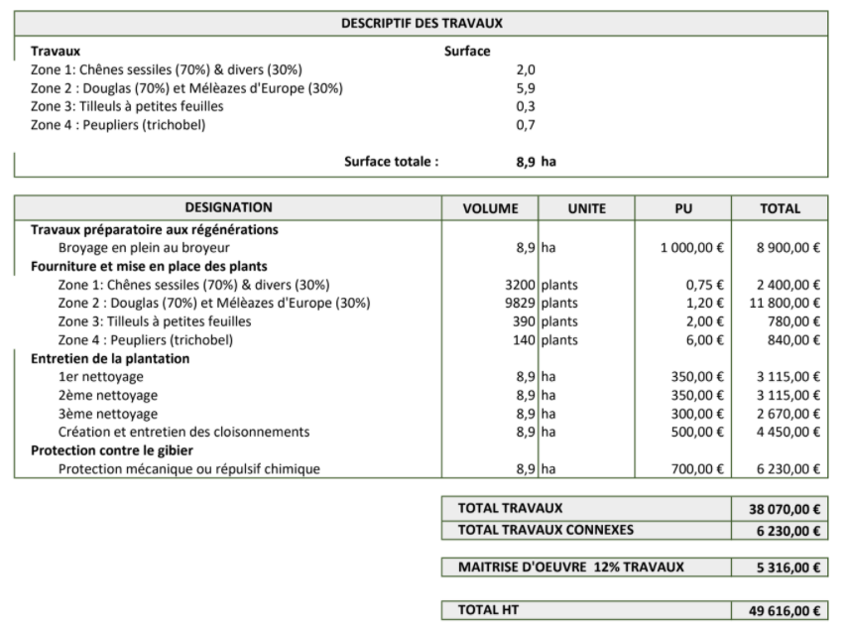
20 ans | 200.0 m3 | 46% | 13% | 10% | 31% | 42 | 19 | 19 | 10 | 32,328 € |  | 30 |  |  | 240 | 29 | - |  |  | - | - | - | - | - | - | -71.77
 |  |  |  |  |  |  |  |  |  |  |  | 31 |  |  | 240 | 29 | - |  |  | - | - | - | - | - | - | -68.68
0 |  |  |  |  |  | Valeur sur pied (en €/m3) |  |  |  | 0.00 ha |  | 32 |  |  | 240 | 29 | - |  |  | - | - | - | - | - | - | -65.72
Année | Volume d'éclaircie | BO | BI - panneaux | BI - papier | BE | BO | BI - panneaux | BI - papier | BE | Revenu Coupe |  | 33 |  |  | 240 | 29 | - |  |  | - | - | - | - | - | - | -62.89
22 | 60.0 m3 | 0% | 56% | 44% | 0% | - | - | - | - | - € |  | 34 |  |  | 240 | 29 | - |  |  | - | - | - | - | - | - | -60.18
28 | 60.0 m3 | 0% | 56% | 44% | 0% | - | - | - | - | - € |  | 35 |  |  | 240 | 29 | - |  |  | - | - | - | - | - | - | -57.59
35 | 55.0 m3 | 60% | 22% | 18% | 0% | - | - | - | - | - € |  | 36 |  |  | 240 | 29 | - |  |  | - | - | - | - | - | - | -55.11
40 | 55.0 m3 | 80% | 11% | 9% | 0% | - | - | - | - | - € |  | 37 |  |  | 240 | 29 | - |  |  | - | - | - | - | - | - | -52.74
0 | 0.0 m3 | 0% | 56% | 44% | 0% | - | - | - | - | - € |  | 38 |  |  | 240 | 29 | - |  |  | - | - | - | - | - | - | -50.47
0 | 0.0 m3 | 0% | 56% | 44% | 0% | - | - | - | - | - € |  | 39 |  |  | 240 | 29 | - |  |  | - | - | - | - | - | - | -48.29
0 | 0.0 m3 | 0% | 56% | 44% | 0% | - | - | - | - | - € |  | 40 |  |  | 240 | 29 | - |  |  | - | - | - | - | - | - | -46.21
0 | 0.0 m3 | 0% | 56% | 44% | 0% | - | - | - | - | - € |  | 41 |  |  | 240 | 29 | - |  |  | - | - | - | - | - | - | -44.22
0 | 0.0 m3 | 0% | 56% | 44% | 0% | - | - | - | - | - € |  | 42 |  |  | 240 | 29 | - |  |  | - | - | - | - | - | 1,800.00 | 241.07
0 | 0.0 m3 | 0% | 56% | 44% | 0% | - | - | - | - | - € |  | 43 |  |  | 240 | 29 | - |  |  | - | - | - | - | - | - | -40.50
0 | 0.0 m3 | 0% | 56% | 44% | 0% | - | - | - | - | - € |  | 44 |  |  | 240 | 29 | - |  |  | - | - | - | - | - | - | -38.75
0 | 0.0 m3 | 0% | 56% | 44% | 0% | - | - | - | - | - € |  | 45 |  |  | 240 | 29 | - |  |  | - | - | - | - | - | - | -37.08
0 ans | 0.0 m3 | 95% | 3% | 2% | 0% | - | - | - | - | - € |  | 46 |  |  | 240 | 29 | - |  |  | - | - | - | - | - | - | -35.49
 |  |  |  |  |  |  |  |  |  |  |  | 47 |  |  | 240 | 29 | - |  |  | - | - | - | - | - | - | -33.96
0 |  |  |  |  |  | Valeur sur pied (en €/m3) |  |  |  | 0.00 ha |  | 48 |  |  | 240 | 29 | - |  |  | - | - | - | - | - | - | -32.50
Année | Volume d'éclaircie | BO | BI - panneaux | BI - papier | BE | BO | BI - panneaux | BI - papier | BE | Revenu Coupe |  | 49 |  |  | 240 | 29 | - |  |  | - | - | - | - | - | - | -31.10
- | 20.0 m3 | 0% | 56% | 44% | 0% | - | - | - | - | - € |  | 50 |  |  | 240 | 29 | - |  |  | - | - | - | - | - | 5,040.00 | 528.22
- | 26.0 m3 | 0% | 56% | 44% | 0% | - | - | - | - | - € |  | 51 |  |  | 240 | 29 | - |  |  | - | - | - | - | - | - | -28.48
- | 29.0 m3 | 0% | 56% | 44% | 0% | - | - | - | - | - € |  | 52 |  |  | 240 | 29 | - |  |  | - | - | - | - | - | - | -27.25
- | 53.0 m3 | 0% | 56% | 44% | 0% | - | - | - | - | - € |  | 53 |  |  | 240 | 29 | - |  |  | - | - | - | - | - | - | -26.08
- | 62.0 m3 | 40% | 34% | 26% | 0% | - | - | - | - | - € |  | 54 |  |  | 240 | 29 | - |  |  | - | - | - | - | - | - | -24.95
- | 67.0 m3 | 70% | 17% | 13% | 0% | - | - | - | - | - € |  | 55 |  |  | 240 | 29 | - |  |  | - | - | - | - | - | - | -23.88
- | 65.0 m3 | 90% | 6% | 4% | 0% | - | - | - | - | - € |  | 56 |  |  | 240 | 29 | - |  |  | - | - | - | - | - | - | -22.85
- | 0.0 m3 | 0% | 56% | 44% | 0% | - | - | - | - | - € |  | 57 |  |  | 240 | 29 | - |  |  | - | - | - | - | - | - | -21.87
0 | 0.0 m3 | 0% | 56% | 44% | 0% | - | - | - | - | - € |  | 58 |  |  | 240 | 29 | - |  |  | - | - | - | - | - | 10,032.00 | 760.06
0 | 0.0 m3 | 0% | 56% | 44% | 0% | - | - | - | - | - € |  | 59 |  |  | 240 | 29 | - |  |  | - | - | - | - | - | - | -20.02
0 | 0.0 m3 | 0% | 56% | 44% | 0% | - | - | - | - | - € |  | 60 |  |  | 240 | 29 | - |  |  | - | - | - | - | - | - | -19.16
0 | 0.0 m3 | 0% | 56% | 44% | 0% | - | - | - | - | - € |  | 61 |  |  | 240 | 29 | - |  |  | - | - | - | - | - | - | -18.34
0 ans | 0.0 m3 | 95% | 3% | 2% | 0% | - | - | - | - | - € |  | 62 |  |  | 240 | 29 | - |  |  | - | - | - | - | - | - | -17.55
 |  |  |  |  |  |  |  |  |  |  |  | 63 |  |  | 240 | 29 | - |  |  | - | - | - | - | - | - | -16.79
0 |  |  |  |  |  | Valeur sur pied (en €/m3) |  |  |  | 0.00 ha |  | 64 |  |  | 240 | 29 | - |  |  | - | - | - | - | - | - | -16.07
Année | Volume d'éclaircie | BO | BI - panneaux | BI - papier | BE | BO | BI - panneaux | BI - papier | BE | Revenu Coupe |  | 65 |  |  | 240 | 29 | - |  |  | - | - | - | - | - | - | -15.38
- | 30.0 m3 | 0% | 0% | 0% | 100% | - | - | - | - | - € |  | 66 |  |  | 240 | 29 | - |  |  | - | - | - | - | - | 11,856.00 | 634.31
- | 35.0 m3 | 10% | 0% | 0% | 90% | - | - | - | - | - € |  | 67 |  |  | 240 | 29 | - |  |  | - | - | - | - | - | - | -14.08
- | 44.0 m3 | 20% | 0% | 0% | 80% | - | - | - | - | - € |  | 68 |  |  | 240 | 29 | - |  |  | - | - | - | - | - | - | -13.47
- | 38.0 m3 | 30% | 0% | 0% | 70% | - | - | - | - | - € |  | 69 |  |  | 240 | 29 | - |  |  | - | - | - | - | - | - | -12.89
- | 37.0 m3 | 40% | 0% | 0% | 60% | - | - | - | - | - € |  | 70 |  |  | 240 | 29 | - |  |  | - | - | - | - | - | - | -12.34
- | 36.0 m3 | 50% | 28% | 22% | 0% | - | - | - | - | - € |  | 71 |  |  | 240 | 29 | - |  |  | - | - | - | - | - | - | -11.81
- | 34.0 m3 | 60% | 22% | 18% | 0% | - | - | - | - | - € |  | 72 |  |  | 240 | 29 | - |  |  | - | - | - | - | - | - | -11.30
- | 38.0 m3 | 70% | 17% | 13% | 0% | - | - | - | - | - € |  | 73 |  |  | 240 | 29 | - |  |  | - | - | - | - | - | - | -10.81
- | 42.0 m3 | 80% | 11% | 9% | 0% | - | - | - | - | - € |  | 74 |  |  | 240 | 29 | - |  |  | - | - | - | - | - | - | -10.35
- | 45.0 m3 | 90% | 6% | 4% | 0% | - | - | - | - | - € |  | 75 |  |  | 240 | 29 | - |  |  | - | - | - | - | - | 14,652.00 | 529.83
- | 48.0 m3 | 90% | 6% | 4% | 0% | - | - | - | - | - € |  | 76 |  |  | 240 | 29 | - |  |  | - | - | - | - | - | - | -9.48
- | 48.0 m3 | 95% | 3% | 2% | 0% | - | - | - | - | - € |  | 77 |  |  | 240 | 29 | - |  |  | - | - | - | - | - | - | -9.07
0 ans | 0.0 m3 | 95% | 3% | 2% | 0% | - | - | - | - | - € |  | 78 |  |  | 240 | 29 | - |  |  | - | - | - | - | - | - | -8.68
 |  |  |  |  |  |  |  |  |  |  |  | 79 |  |  | 240 | 29 | - |  |  | - | - | - | - | - | - | -8.30
0 |  |  |  |  |  | Valeur sur pied (en €/m3) |  |  |  | 0.00 ha |  | 80 |  |  | 240 | 29 | - |  |  | - | - | - | - | - | - | -7.95
Année | Volume d'éclaircie | BO | BI - panneaux | BI - papier | BE | BO | BI - panneaux | BI - papier | BE | Revenu Coupe |  | 81 |  |  | 240 | 29 | - |  |  | - | - | - | - | - | - | -7.60
25 | 300.0 m3 | 46% | 13% | 10% | 31% | - | - | - | - | - € |  | 82 |  |  | 240 | 29 | - |  |  | - | - | - | - | - | - | -7.28
0 | 0.0 m3 | 0% | 56% | 44% | 0% | - | - | - | - | - € |  | 83 |  |  | 240 | 29 | - |  |  | - | - | - | - | - | - | -6.96
0 | 0.0 m3 | 0% | 56% | 44% | 0% | - | - | - | - | - € |  | 84 |  |  | 240 | 29 | - |  |  | - | - | - | - | - | 17,280.00 | 421.66
0 | 0.0 m3 | 0% | 56% | 44% | 0% | - | - | - | - | - € |  | 85 |  |  | 240 | 29 | - |  |  | - | - | - | - | - | - | -6.38
0 | 0.0 m3 | 0% | 56% | 44% | 0% | - | - | - | - | - € |  | 86 |  |  | 240 | 29 | - |  |  | - | - | - | - | - | - | -6.10
0 | 0.0 m3 | 0% | 56% | 44% | 0% | - | - | - | - | - € |  | 87 |  |  | 240 | 29 | - |  |  | - | - | - | - | - | - | -5.84
0 | 0.0 m3 | 0% | 56% | 44% | 0% | - | - | - | - | - € |  | 88 |  |  | 240 | 29 | - |  |  | - | - | - | - | - | - | -5.59
0 | 0.0 m3 | 0% | 56% | 44% | 0% | - | - | - | - | - € |  | 89 |  |  | 240 | 29 | - |  |  | - | - | - | - | - | - | -5.35
0 | 0.0 m3 | 0% | 56% | 44% | 0% | - | - | - | - | - € |  | 90 |  |  | 240 | 29 | - |  |  | - | - | - | - | - | - | -5.12
0 | 0.0 m3 | 0% | 56% | 44% | 0% | - | - | - | - | - € |  | 91 |  |  | 240 | 29 | - |  |  | - | - | - | - | - | - | -4.90
0 | 0.0 m3 | 0% | 56% | 44% | 0% | - | - | - | - | - € |  | 92 |  |  | 240 | 29 | - |  |  | - | - | - | - | - | - | -4.69
0 | 0.0 m3 | 0% | 56% | 44% | 0% | - | - | - | - | - € |  | 93 |  |  | 240 | 29 | - |  |  | - | - | - | - | - | 19,176.00 | 315.36
0 | 0.0 m3 | 0% | 56% | 44% | 0% | - | - | - | - | - € |  | 94 |  |  | 240 | 29 | - |  |  | - | - | - | - | - | - | -4.29
 |  |  |  |  |  |  |  |  |  |  |  | 95 |  |  | 240 | 29 | - |  |  | - | - | - | - | - | - | -4.11
 |  |  |  |  |  |  |  |  |  |  |  | 96 |  |  | 240 | 29 | - |  |  | - | - | - | - | - | - | -3.93
Essence | Infradensité (tMS/m3) | Type | Valeur BO | Valeur BI | Valeur BE | Colonne1 | Colonne2 | Colonne3 | Colonne4 | Colonne42 | Colonne5 | 97 |  |  | 240 | 29 | - |  |  | - | - | - | - | - | - | -3.76
Alisier torminal | 0.62 | Feuillus | 300 | 13.8 | 10 |  |  |  |  |  |  | 98 |  |  | 240 | 29 | - |  |  | - | - | - | - | - | - | -3.60
Arbousier | 0.64 | Feuillus | ?? | 13.8 | 10 |  |  |  |  |  |  | 99 |  |  | 240 | 29 | - |  |  | - | - | - | - | - | - | -3.44
Aulne vert | 0.42 | Feuillus | 40 | 13.8 | 10 |  |  |  |  |  |  | 100 |  |  | 240 | 29 | - |  |  | - | - | - | - | - | - | -3.29
Grands aulnes | 0.42 | Feuillus | 40 | 13.8 | 10 |  |  |  |  |  |  | 101 |  |  | 240 | 29 | - |  |  | - | - | - | - | - | - | -3.15
Bouleaux | 0.52 | Feuillus | 40 | 13.8 | 10 |  |  |  |  |  |  | 102 |  |  | 240 | 29 | - |  |  | - | - | - | - | - | - | -3.02
Cèdre de l’Atlas | 0.36 | Résineux | 30 | 19.4 | 10 |  |  |  |  |  |  | 103 |  |  | 240 | 29 | - |  |  | - | - | - | - | - | 24,624.00 | 261.59
Charme | 0.61 | Feuillus | 50 | 13.8 | 10 |  |  |  |  |  |  | 104 |  |  | 240 | 29 | - |  |  | - | - | - | - | - | - | -2.76
Charme-houblon | 0.66 | Feuillus | 50 | 13.8 | 10 |  |  |  |  |  |  | 105 |  |  | 240 | 29 | - |  |  | - | - | - | - | - | - | -2.64
Châtaignier | 0.47 | Feuillus | 100 | 13.8 | 10 |  |  |  |  |  |  | 106 |  |  | 240 | 29 | - |  |  | - | - | - | - | - | - | -2.53
Chêne chevelu | 0.67 | Feuillus | 150 | 13.8 | 10 |  |  |  |  |  |  | 107 |  |  | 240 | 29 | - |  |  | - | - | - | - | - | - | -2.42
Chêne-liège | 0.7 | Feuillus | 150 | 13.8 | 10 |  |  |  |  |  |  | 108 |  |  | 240 | 29 | - |  |  | - | - | - | - | - | - | -2.32
Chêne pédonculé | 0.54 | Feuillus | 150 | 13.8 | 10 |  |  |  |  |  |  | 109 |  |  | 240 | 29 | - |  |  | - | - | - | - | - | - | -2.22
Chêne pubescent | 0.65 | Feuillus | 150 | 13.8 | 10 |  |  |  |  |  |  | 110 |  |  | 240 | 29 | - |  |  | - | - | - | - | - | - | -2.12
Chêne rouge d’Amérique | 0.56 | Feuillus | 150 | 13.8 | 10 |  |  |  |  |  |  | 111 |  |  | 240 | 29 | - |  |  | - | - | - | - | - | - | -2.03
Chêne rouvre (sessile) | 0.58 | Feuillus | 150 | 13.8 | 10 |  |  |  |  |  |  | 112 |  |  | 240 | 29 | - |  |  | - | - | - | - | - | - | -1.94
Chêne tauzin | 0.64 | Feuillus | 150 | 13.8 | 10 |  |  |  |  |  |  | 113 |  |  | 240 | 29 | - |  |  | - | - | - | - | - | 30,744.00 | 210.77
Chêne vert | 0.73 | Feuillus | 150 | 13.8 | 10 |  |  |  |  |  |  | 114 |  |  | 240 | 29 | - |  |  | - | - | - | - | - | - | -1.78
Chênes indifférenciés | 0.56 | Feuillus | 150 | 13.8 | 10 |  |  |  |  |  |  | 115 |  |  | 240 | 29 | - |  |  | - | - | - | - | - | - | -1.70
Cornouiller mâle | 0.74 | Feuillus | 300 | 13.8 | 10 |  |  |  |  |  |  | 116 |  |  | 240 | 29 | - |  |  | - | - | - | - | - | - | -1.63
Cyprès | 0.4 | Résineux | 30 | 19.4 | 10 |  |  |  |  |  |  | 117 |  |  | 240 | 29 | - |  |  | - | - | - | - | - | - | -1.56
Cytise aubour | 0.6 | Feuillus | 300 | 13.8 | 10 |  |  |  |  |  |  | 118 |  |  | 240 | 29 | - |  |  | - | - | - | - | - | - | -1.49
Douglas | 0.43 | Résineux | 59 | 19.4 | 10 |  |  |  |  |  |  | 119 |  |  | 240 | 29 | - |  |  | - | - | - | - | - | - | -1.43
Epicéa commun | 0.37 | Résineux | 36 | 19.4 | 10 |  |  |  |  |  |  | 120 |  |  | 240 | 29 | - |  |  | - | - | - | - | - | 207,636.00 | 1,053.87
Epicéa de Sitka | 0.36 | Résineux | 47 | 19.4 | 10 |  |  |  |  |  |  | 121 |  |  | 240 | 29 | - |  |  | - | - | - | - | - | - | -
Grands érables | 0.51 | Feuillus | 60 | 13.8 | 10 |  |  |  |  |  |  | 122 |  |  | 240 | 29 | - |  |  | - | - | - | - | - | - | -
Petits érables | 0.56 | Feuillus | 60 | 13.8 | 10 |  |  |  |  |  |  | 123 |  |  | 240 | 29 | - |  |  | - | - | - | - | - | - | -
Eucalyptus | 0.56 | Feuillus | ?? | 13.8 | 10 |  |  |  |  |  |  | 124 |  |  | 240 | 29 | - |  |  | - | - | - | - | - | - | -
Genévrier thurifère | 0.48 | Feuillus | 300 | 13.8 | 10 |  |  |  |  |  |  | 125 |  |  | 240 | 29 | - |  |  | - | - | - | - | - | - | -
Hêtre | 0.55 | Feuillus | 45 | 13.8 | 10 |  |  |  |  |  |  | 126 |  |  | 240 | 29 | - |  |  | - | - | - | - | - | - | -
Frênes | 0.56 | Feuillus | 90 | 13.8 | 10 |  |  |  |  |  |  | 127 |  |  | 240 | 29 | - |  |  | - | - | - | - | - | - | -
Fruitiers | 0.58 | Feuillus | 300 | 13.8 | 10 |  |  |  |  |  |  | 128 |  |  | 240 | 29 | - |  |  | - | - | - | - | - | - | -
If | 0.58 | Résineux | 25 | 19.4 | 10 |  |  |  |  |  |  | 129 |  |  | 240 | 29 | - |  |  | - | - | - | - | - | - | -
Mélèze d’Europe | 0.48 | Résineux | 50 | 19.4 | 10 |  |  |  |  |  |  | 130 |  |  | 240 | 29 | - |  |  | - | - | - | - | - | - | -
Mélèze du Japon | 0.42 | Résineux | 50 | 19.4 | 10 |  |  |  |  |  |  | 131 |  |  | 240 | 29 | - |  |  | - | - | - | - | - | - | -
Merisier | 0.5 | Feuillus | 80 | 13.8 | 10 |  |  |  |  |  |  | 132 |  |  | 240 | 29 | - |  |  | - | - | - | - | - | - | -
Micocoulier | 0.55 | Feuillus | ?? | 13.8 | 10 |  |  |  |  |  |  | 133 |  |  | 240 | 29 | - |  |  | - | - | - | - | - | - | -
Mûrier | 0.53 | Feuillus | ?? | 13.8 | 10 |  |  |  |  |  |  | 134 |  |  | 240 | 29 | - |  |  | - | - | - | - | - | - | -
Noisetier | 0.52 | Feuillus | ?? | 13.8 | 10 |  |  |  |  |  |  | 135 |  |  | 240 | 29 | - |  |  | - | - | - | - | - | - | -
Noyer | 0.52 | Feuillus | 300 | 13.8 | 10 |  |  |  |  |  |  | 136 |  |  | 240 | 29 | - |  |  | - | - | - | - | - | - | -
Olivier | 0.75 | Feuillus | ?? | 13.8 | 10 |  |  |  |  |  |  | 137 |  |  | 240 | 29 | - |  |  | - | - | - | - | - | - | -
Ormes | 0.52 | Feuillus | 50 | 13.8 | 10 |  |  |  |  |  |  | 138 |  |  | 240 | 29 | - |  |  | - | - | - | - | - | - | -
Peupliers cultivés | 0.35 | Peupliers | 42 | 19.4 | 10 |  |  |  |  |  |  | 139 |  |  | 240 | 29 | - |  |  | - | - | - | - | - | - | -
Peupliers non cultivés | 0.37 | Feuillus | 17.5 | 13.8 | 10 |  |  |  |  |  |  | 140 |  |  | 240 | 29 | - |  |  | - | - | - | - | - | - | -
Pin d’Alep | 0.45 | Résineux | 30 | 19.4 | 10 |  |  |  |  |  |  | 141 |  |  | 240 | 29 | - |  |  | - | - | - | - | - | - | -
Pin cembro | 0.39 | Résineux | 30 | 19.4 | 10 |  |  |  |  |  |  | 142 |  |  | 240 | 29 | - |  |  | - | - | - | - | - | - | -
Pin à crochets | 0.44 | Résineux | 30 | 19.4 | 10 |  |  |  |  |  |  | 143 |  |  | 240 | 29 | - |  |  | - | - | - | - | - | - | -
Pin laricio | 0.46 | Résineux | 30 | 19.4 | 10 |  |  |  |  |  |  | 144 |  |  | 240 | 29 | - |  |  | - | - | - | - | - | - | -
Pin maritime | 0.46 | Pin Maritime intensif | 42 | 19.4 | 10 |  |  |  |  |  |  | 145 |  |  | 240 | 29 | - |  |  | - | - | - | - | - | - | -
Pin mugho | 0.44 | Résineux | 30 | 19.4 | 10 |  |  |  |  |  |  | 146 |  |  | 240 | 29 | - |  |  | - | - | - | - | - | - | -
Pin noir d’Autriche | 0.46 | Résineux | 30 | 19.4 | 10 |  |  |  |  |  |  | 147 |  |  | 240 | 29 | - |  |  | - | - | - | - | - | - | -
Pin pignon | 0.48 | Résineux | 30 | 19.4 | 10 |  |  |  |  |  |  | 148 |  |  | 240 | 29 | - |  |  | - | - | - | - | - | - | -
Pin sylvestre | 0.44 | Résineux | 30 | 19.4 | 10 |  |  |  |  |  |  | 149 |  |  | 240 | 29 | - |  |  | - | - | - | - | - | - | -
Pin Weymouth | 0.34 | Résineux | 30 | 19.4 | 10 |  |  |  |  |  |  | 150 |  |  | 240 | 29 | - |  |  | - | - | - | - | - | - | -
Platanes | 0.5 | Feuillus | 50 | 13.8 | 10 |  |  |  |  |  |  | 151 |  |  | 240 | 29 | - |  |  | - | - | - | - | - | - | -
Robinier faux acacia | 0.58 | Feuillus | 70 | 13.8 | 10 |  |  |  |  |  |  | 152 |  |  | 240 | 29 | - |  |  | - | - | - | - | - | - | -
Sapin méditerranéen | 0.37 | Résineux | 44 | 19.4 | 10 |  |  |  |  |  |  | 153 |  |  | 240 | 29 | - |  |  | - | - | - | - | - | - | -
Sapin de Nordmann | 0.37 | Résineux | 44 | 19.4 | 10 |  |  |  |  |  |  | 154 |  |  | 240 | 29 | - |  |  | - | - | - | - | - | - | -
Sapin pectiné | 0.38 | Résineux | 37 | 19.4 | 10 |  |  |  |  |  |  | 155 |  |  | 240 | 29 | - |  |  | - | - | - | - | - | - | -
Sapin de Vancouver | 0.36 | Résineux | 44 | 19.4 | 10 |  |  |  |  |  |  | 156 |  |  | 240 | 29 | - |  |  | - | - | - | - | - | - | -
Saules | 0.37 | Feuillus | 25 | 13.8 | 10 |  |  |  |  |  |  | 157 |  |  | 240 | 29 | - |  |  | - | - | - | - | - | - | -
Tamaris | 0.53 | Feuillus | ?? | 13.8 | 10 |  |  |  |  |  |  | 158 |  |  | 240 | 29 | - |  |  | - | - | - | - | - | - | -
Tilleuls | 0.43 | Feuillus | 50 | 13.8 | 10 |  |  |  |  |  |  | 159 |  |  | 240 | 29 | - |  |  | - | - | - | - | - | - | -
Tremble | 0.38 | Feuillus | 25 | 13.8 | 10 |  |  |  |  |  |  | 160 |  |  | 240 | 29 | - |  |  | - | - | - | - | - | - | -
Conifères (moyenne) | 0.42 | Résineux | 44 | 19.4 | 10 |  |  |  |  |  |  | 161 |  |  | 240 | 29 | - |  |  | - | - | - | - | - | - | -
Feuillus (moyenne) | 0.57 | Feuillus | 50 | 13.8 | 10 |  |  |  |  |  |  | 162 |  |  | 240 | 29 | - |  |  | - | - | - | - | - | - | -
Infradensité moyenne | 0.54 |  | 60 |  | 10 |  |  |  |  |  |  | 163 |  |  | 240 | 29 | - |  |  | - | - | - | - | - | - | -
 |  |  |  |  |  |  |  |  |  |  |  | 164 |  |  | 240 | 29 | - |  |  | - | - | - | - | - | - | -
sources : |  |  |  |  |  |  |  |  |  |  |  | 165 |  |  | 240 | 29 | - |  |  | - | - | - | - | - | - | -
https://franceboisforet.fr/wp-content/uploads/2020/05/Indicateur-2020-des-prix-du-bois-sur-pied-en-for%C3%AAt-priv%C3%A9e.pdf |  |  |  |  |  |  |  |  |  |  |  | 166 |  |  | 240 | 29 | - |  |  | - | - | - | - | - | - | -
http://observatoire.franceboisforet.com/donnees-de-la-filiere/amont-forestier/experts-forestiers/ |  |  |  |  |  |  |  |  |  |  |  | 167 |  |  | 240 | 29 | - |  |  | - | - | - | - | - | - | -
http://www.leboisinternational.com/asset/uploads/2019/01/V1902-Cours-bois-sur-pied-Nov-Dec-2018.pdf |  |  |  |  |  |  |  |  |  |  |  | 168 |  |  | 240 | 29 | - |  |  | - | - | - | - | - | - | -
https://www.europeansa-online.com/bois_sur_pied.php |  |  |  |  |  |  |  |  |  |  |  | 169 |  |  | 240 | 29 | - |  |  | - | - | - | - | - | - | -
http://arborea.com/vente-et-cours-du-bois/feuillus-nobles/ |  |  |  |  |  |  |  |  |  |  |  | 170 |  |  | 240 | 29 | - |  |  | - | - | - | - | - | - | -
https://nouvelle-aquitaine.cnpf.fr/n/le-prix-des-bois/n:2396 |  |  |  |  |  |  |  |  |  |  |  | 171 |  |  | 240 | 29 | - |  |  | - | - | - | - | - | - | -
 |  |  |  |  |  |  |  |  |  |  |  | 172 |  |  | 240 | 29 | - |  |  | - | - | - | - | - | - | -
 |  |  |  |  |  |  |  |  |  |  |  | 173 |  |  | 240 | 29 | - |  |  | - | - | - | - | - | - | -
 |  |  |  |  |  |  |  |  |  |  |  | 174 |  |  | 240 | 29 | - |  |  | - | - | - | - | - | - | -
 |  |  |  |  |  |  |  |  |  |  |  | 175 |  |  | 240 | 29 | - |  |  | - | - | - | - | - | - | -
 |  |  |  |  |  |  |  |  |  |  |  | 176 |  |  | 240 | 29 | - |  |  | - | - | - | - | - | - | -
 |  |  |  |  |  |  |  |  |  |  |  | 177 |  |  | 240 | 29 | - |  |  | - | - | - | - | - | - | -
 |  |  |  |  |  |  |  |  |  |  |  | 178 |  |  | 240 | 29 | - |  |  | - | - | - | - | - | - | -
 |  |  |  |  |  |  |  |  |  |  |  | 179 |  |  | 240 | 29 | - |  |  | - | - | - | - | - | - | -
 |  |  |  |  |  |  |  |  |  |  |  | 180 |  |  | 240 | 29 | - |  |  | - | - | - | - | - | - | -
 |  |  |  |  |  |  |  |  |  |  |  | 181 |  |  | 240 | 29 | - |  |  | - | - | - | - | - | - | -
 |  |  |  |  |  |  |  |  |  |  |  | 182 |  |  | 240 | 29 | - |  |  | - | - | - | - | - | - | -
 |  |  |  |  |  |  |  |  |  |  |  | 183 |  |  | 240 | 29 | - |  |  | - | - | - | - | - | - | -
 |  |  |  |  |  |  |  |  |  |  |  | 184 |  |  | 240 | 29 | - |  |  | - | - | - | - | - | - | -
 |  |  |  |  |  |  |  |  |  |  |  | 185 |  |  | 240 | 29 | - |  |  | - | - | - | - | - | - | -
 |  |  |  |  |  |  |  |  |  |  |  | 186 |  |  | 240 | 29 | - |  |  | - | - | - | - | - | - | -
 |  |  |  |  |  |  |  |  |  |  |  | 187 |  |  | 240 | 29 | - |  |  | - | - | - | - | - | - | -
 |  |  |  |  |  |  |  |  |  |  |  | 188 |  |  | 240 | 29 | - |  |  | - | - | - | - | - | - | -
 |  |  |  |  |  |  |  |  |  |  |  | 189 |  |  | 240 | 29 | - |  |  | - | - | - | - | - | - | -
 |  |  |  |  |  |  |  |  |  |  |  | 190 |  |  | 240 | 29 | - |  |  | - | - | - | - | - | - | -
 |  |  |  |  |  |  |  |  |  |  |  | 191 |  |  | 240 | 29 | - |  |  | - | - | - | - | - | - | -
 |  |  |  |  |  |  |  |  |  |  |  | 192 |  |  | 240 | 29 | - |  |  | - | - | - | - | - | - | -
 |  |  |  |  |  |  |  |  |  |  |  | 193 |  |  | 240 | 29 | - |  |  | - | - | - | - | - | - | -
 |  |  |  |  |  |  |  |  |  |  |  | 194 |  |  | 240 | 29 | - |  |  | - | - | - | - | - | - | -
 |  |  |  |  |  |  |  |  |  |  |  | 195 |  |  | 240 | 29 | - |  |  | - | - | - | - | - | - | -
 |  |  |  |  |  |  |  |  |  |  |  | 196 |  |  | 240 | 29 | - |  |  | - | - | - | - | - | - | -
 |  |  |  |  |  |  |  |  |  |  |  | 197 |  |  | 240 | 29 | - |  |  | - | - | - | - | - | - | -
 |  |  |  |  |  |  |  |  |  |  |  | 198 |  |  | 240 | 29 | - |  |  | - | - | - | - | - | - | -
 |  |  |  |  |  |  |  |  |  |  |  | 199 |  |  | 240 | 29 | - |  |  | - | - | - | - | - | - | -
 |  |  |  |  |  |  |  |  |  |  |  | 200 |  |  | 240 | 29 | - |  |  | - | - | - | - | - | - | -

